의료·생체 레퍼런스
의료·생체신호 IRT 레퍼런스 (논문 사용 카메라 + 취득 표준 + 모듈 적합성)
출처: Sensors 2021,21,7777 비접촉 생체측정 systematic review(Table 2·3) + IRT 취득표준 프로토콜(PMC8712241). 리즈닝: 의료용은 절대정확도보다 NETD가 핵심(<50mK 권장) / RR·HR은 온도"변화" 검출이라 FPS(≥8.7, 권장 25~60) 중요 / 320×240가 의료 RR·HR 주력 해상도. ‘대응 후보·적합성’은 USB 모듈 시트와 매핑한 추론.
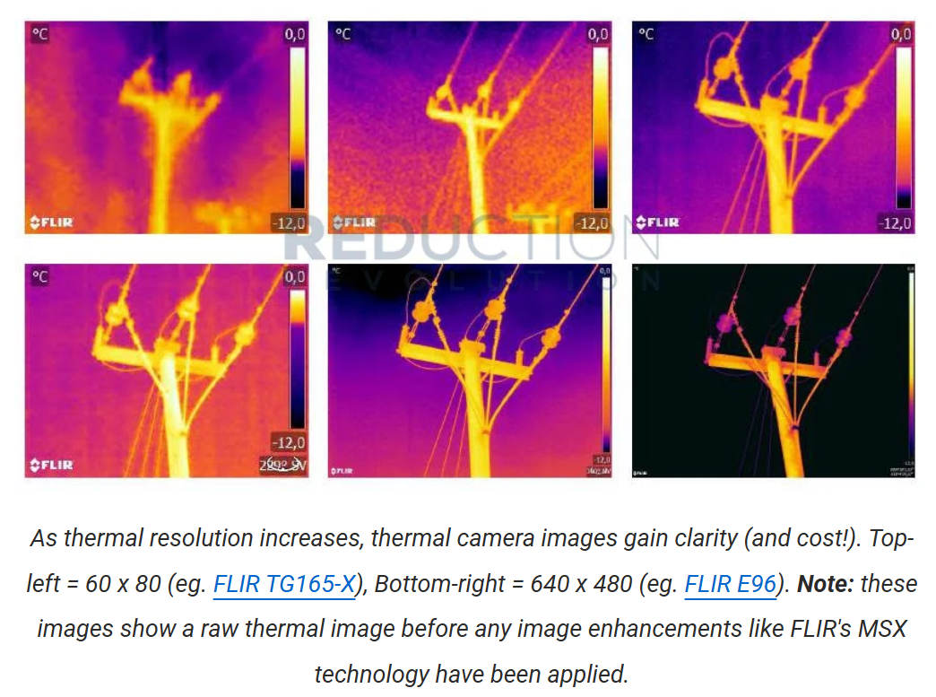
구분(해상도대) | 제조사 | 모델(논문 사용) | 해상도 | NETD (Noise Equivalent Temperature Difference) | 온도정확도 | FPS(논문) | 파장(µm) | 측정 대상 | 논문(저자) | 검증/결과 | 표 USB모듈 대응 후보 | 적합성 메모 (리즈닝)
■ 160×120 (표 범위 밖·저해상 참고)
160×120 | Teledyne FLIR | Lepton 3.5 | 160×120 | <50mK | ±5°C | 8.7 FPS | 8–14 | 호흡(RR)·체온 | Scebba(무호흡)·Lewicki(체온) | RMSE 1.17 bpm | (표 미수록·저해상) | 저해상·저FPS → 단독 측정엔 부족, 보조/저가 PoC용
■ 256×192 (리뷰 미수록 → 신규 후보 추론)
256×192 | InfiRay/Topdon | P2 Pro / Tiny1-C | 256×192 | ≤40mK | ±2°C | 25 Hz | 8–14 | RR·HR·체온(추론) | (2021 리뷰엔 없음) | — (신생) | Tiny1-C·Mini2-256 | NETD<50mK·25Hz·±2°C 충족 → 의료 PoC 충분. 임베디드(저가) 강점, 인용은 아직 적음
■ 320×240 (의료 RR·HR 주력)
320×240 | Teledyne FLIR | A325 | 320×240 | <50mK | ±5°C | 60 FPS | 7–13.5 | RR·HR | Jagadev·Mutlu·Negishi | 민감도 97–99% | Boson 320(60Hz)·InfiRay(25Hz) | ★주력. 60FPS 활용 → 高FPS 모듈 권장. Seek Mosaic(<9Hz)은 RR엔 빠듯
320×240 | Teledyne FLIR | A315 | 320×240 | <50mK | ±2°C | 60 FPS | 7.5–13 | RR·HR | Negishi 외 | RMSE 1.13–2.52 RPM | Boson 320·InfiRay | 동일 — ROI 추적 위해 25FPS↑ 권장
320×240 | Teledyne FLIR | Thermovision A40M | 320×240 | <50mK | ±2°C | 60 FPS | 7–13.5 | RR | Goldman | ICC 0.978 | Boson 320 | 구형 장비 — 현행 대체 가능
320×240 | Teledyne FLIR | T430sc | 320×240 | <30mK | ±2°C | 12 FPS | 7.5–13 | RR·체온 | Kim | — | Optris(저NETD) | 저NETD(30mK) 강점, FPS 낮음
320×240 | Seek Thermal | Compact PRO | 320×240 | <70mK | — | >15 FPS | 7.5–14 | RR·움직임 | Jakkaew | RMSE 1.82 bpm | Seek Mosaic 320×240 | 저가 동일계열. NETD 다소 높음(70mK)
320×240 | Mobotix | M16 TR | 336×252 | <50mK | ±10°C | 9 FPS | 7.5–13 | 체온(자동보정) | Rao | 자동 온도보정 | Boson 320×256 | RGB+LWIR 융합·블랙바디 보정 사례
■ 384×288 (382×288)
384×288 | Teledyne FLIR | P384-20 | 384×288 | <50mK | ±2°C | 50 FPS | 8–14 | 체온(보정) | Pan | 보정변수 적용 | InfiRay Mini2-384 | 체온 정량 → 보정 알고리즘 병행
384×288 | Optris | PI 450i | 382×288 | <75mK | ±2°C | 80 FPS(USB 4FPS) | 8–14 | RR(YOLOv4) | Lyra | MAE 2.69–2.79 bpm | ★표의 PI 450i 직접 동일 | USB+딥러닝(YOLOv4) 실사례. USB는 4FPS 제약 유의
■ 640×480
640×480 | Magnity | MAG 62 | 640×480 | <60mK | ±2°C | 50 FPS | 7.5–14 | RR·HR | Chen·Hu·Hu | RMSE 0.71, 정확도 98% | Optris Xi640/PI640i·Boson640 | 고해상 ROI 다점 측정. 다수 인용
640×480 | Teledyne FLIR | FLIR-A (640) | 640×480 | — | — | 60 FPS | — | RR | Bennet | — | Boson 640·Xi 640 | 고해상+高FPS 조합
■ 1024×768 (고급·표 범위 밖)
1024×768 | InfraTec | VarioCAM HD 820S | 1024×768 | <55mK | ±1°C | 30 FPS | 7.5–14 | 영아 RR | Pereira | RMSE 0.31 bpm | (상위급·표 밖) | 최고 정확도(±1°C) 연구급 — 비용↑
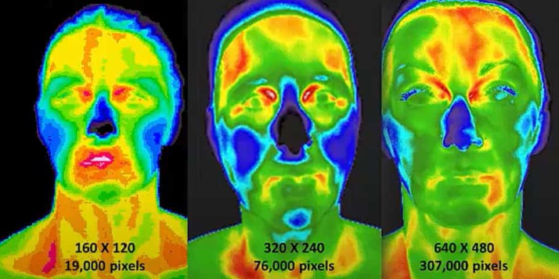
https://medthermsc.com/what-is-thermography/the-5-key-components-to-quality-thermography/
■ 취득 표준 기준 장비 (프로토콜)
취득 | Teledyne FLIR | T650SC | 640×480 | <30mK | ±1°C | — | 7.5–14 | 표준 취득 프로토콜 | PMC8712241 | — | — | 의료 IRT 표준화 절차의 기준 카메라
▣ 의료 적합성 기준 (리즈닝 요약)
1) NETD: 의료용은 <50mK 권장(원문 [35]). RR·HR은 절대온도보다 미세 변화 검출 → NETD가 정확도보다 결정적. → 모듈 중 InfiRay(≤40mK)·Boson+(≤20mK)·Optris PI(25~40mK)가 의료급.
2) FPS: RR(분당 호흡)·HR은 시간변화 신호 → 표본화율(FPS) 중요. 문헌 다수 25~60FPS. → Seek Mosaic(<9Hz)·Optris USB(4~32Hz)는 FPS 제약 확인 필수, Boson(60Hz)·InfiRay(25Hz) 유리.
3) 해상도: 320×240가 의료 RR·HR 주력(ROI=코·입·얼굴 추적에 충분). 체온 정량은 384~640급·보정 알고리즘 병행이 유리.
4) 정합성: RGB+LWIR 융합(Mobotix 사례)·블랙바디 기준 보정으로 체온 정확도 개선. 임베디드라면 듀얼센서(Hadron) 또는 별도 RGB 결합 고려.
▣ 취득 표준 프로토콜 (PMC8712241 / FLIR T650SC 기준)
· 실내온도 18–23°C 유지, 피험자 순응(acclimatization) ≥15분(권장) — 체온 평형 확보로 결과 왜곡 방지.
· 소프트웨어 설정값: 방사율(emissivity)·반사온도·환경온도·상대습도·팔레트를 사전 고정.
· 피험자 준비: 측정부 의복·장신구 제거 후 순응. 카메라 거리/각도 일관 유지(ROI 재현성).
· 시사점: 모듈 선정 시 radiometric(절대온도)+파라미터 설정 가능 여부 필수 → 비-radiometric(영상 only) 모듈은 의료 정량측정 부적합.

